Sheet1
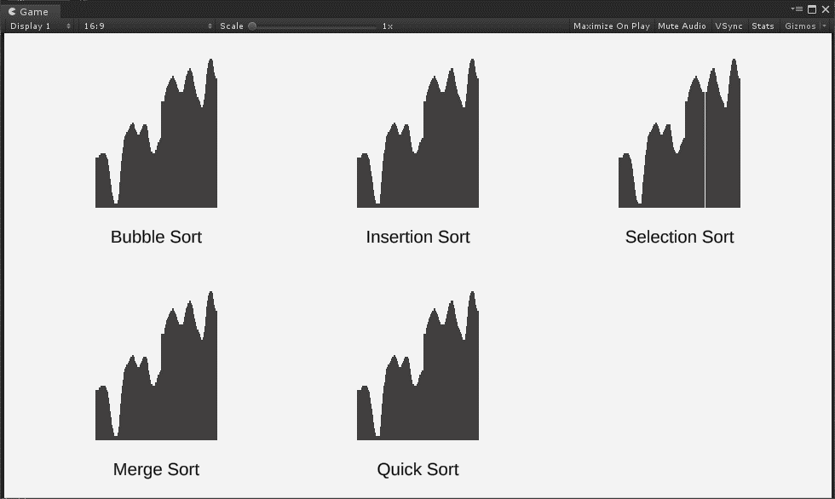
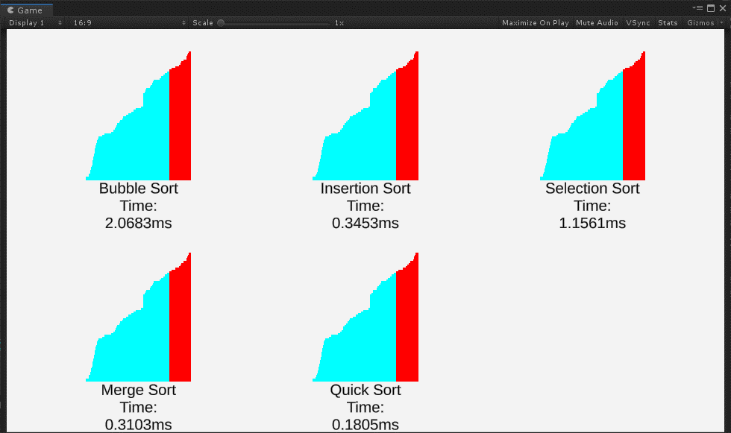
데이터 500개 이상, 단위는 MS 입니다.
 | Bubble | Insert | Select | Merge | Quick
Parts unranked, Parts unsorted | 2.1624 | 0.892 | 1.1487 | 0.0855 | 0.06
Parts ranked, Parts unsorted | 1.8665 | 0.3642 | 1.2422 | 0.0866 | 0.0595
Parts unranked, One part sorted | 1.5076 | 0.3946 | 0.9698 | 0.076 | 0.0523
Parts ranked, One part sorted | 0.8884 | 0.1487 | 0.6272 | 0.0599 | 0.036
Parts unranked, Parts sorted | 1.4958 | 0.2969 | 0.8906 | 0.0715 | 0.0513
Parts ranked, parts sorted | 1.2767 | 0.01 | 1.0107 | 0.0735 | 0.0589

 | 데이터는 직접 개발한 GUI 프로그램을 통해 가공, 측정했습니다

